Image
Image 1

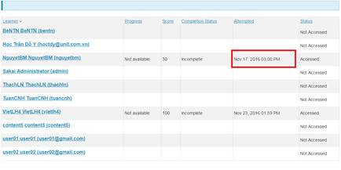

Image 2
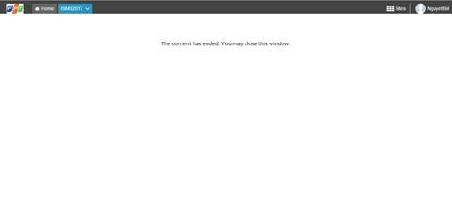

Image 3
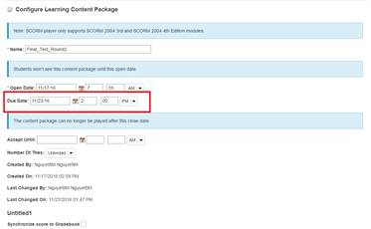

Image 4

1.Publish_iSpringSuite
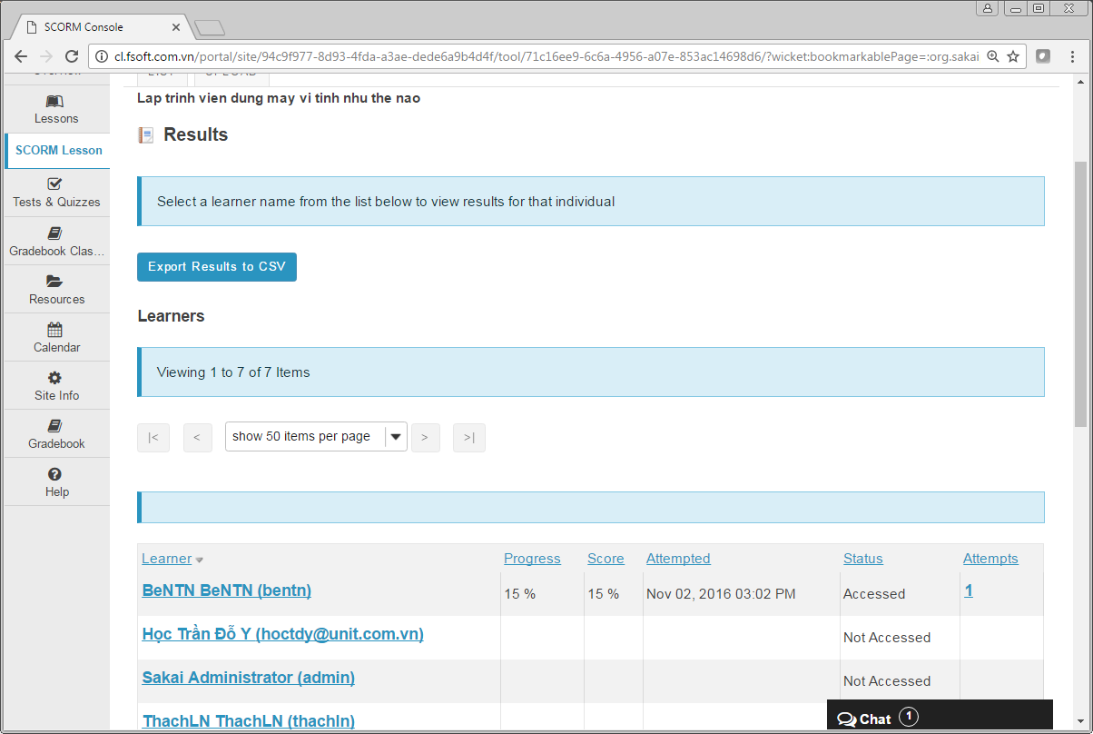
1) | Cách xuất bài giảng SCORM dùng iSpring Suite hỗ trợ Sakai tracking tiến độ học tập

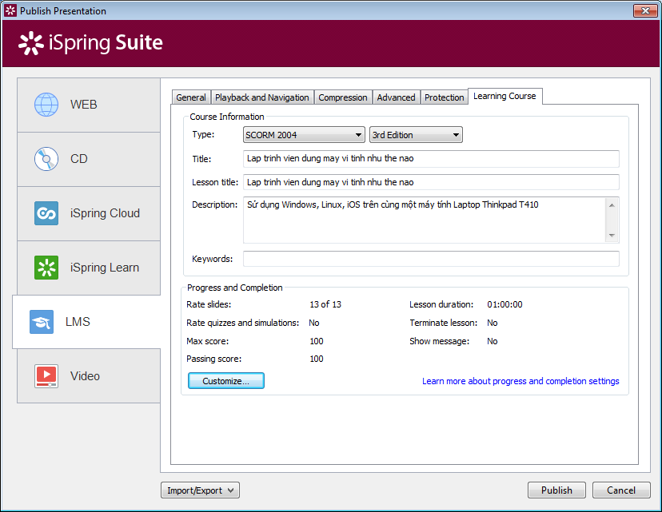

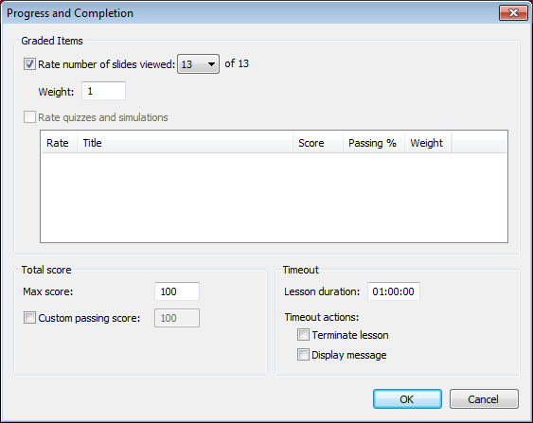

 | Xem kết quả

2.Publish_Storyline
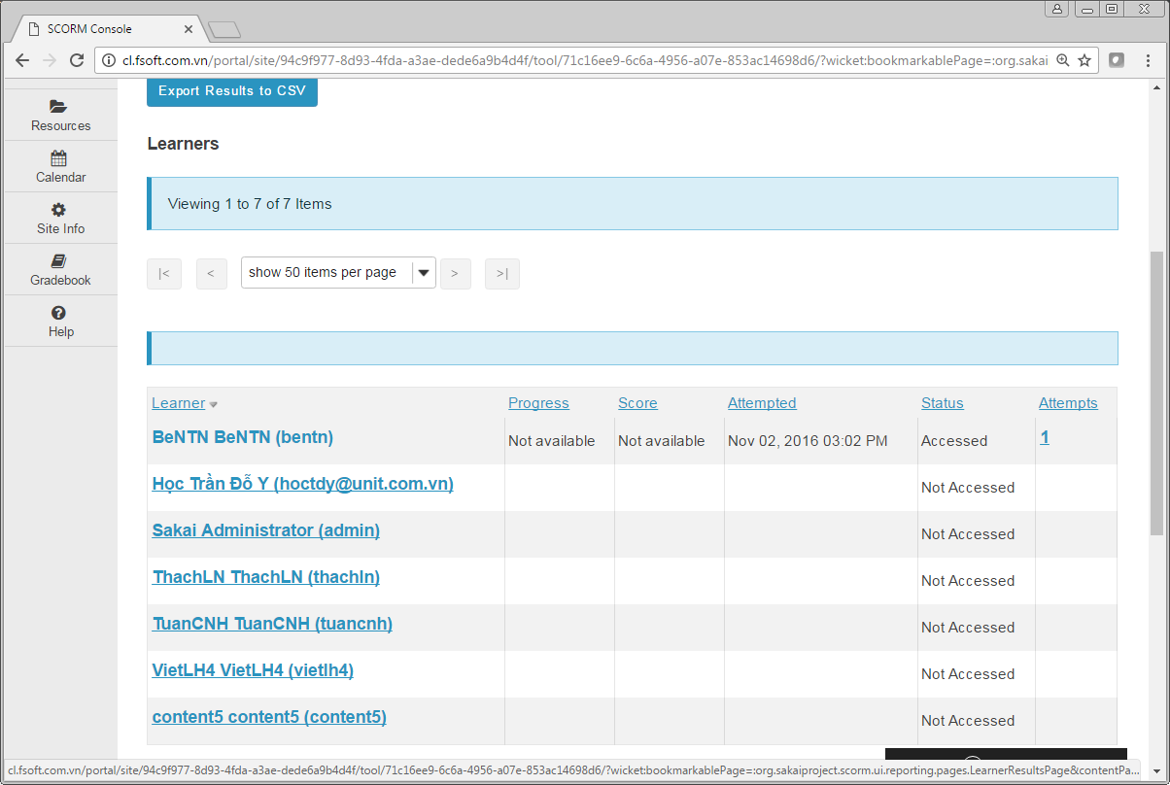
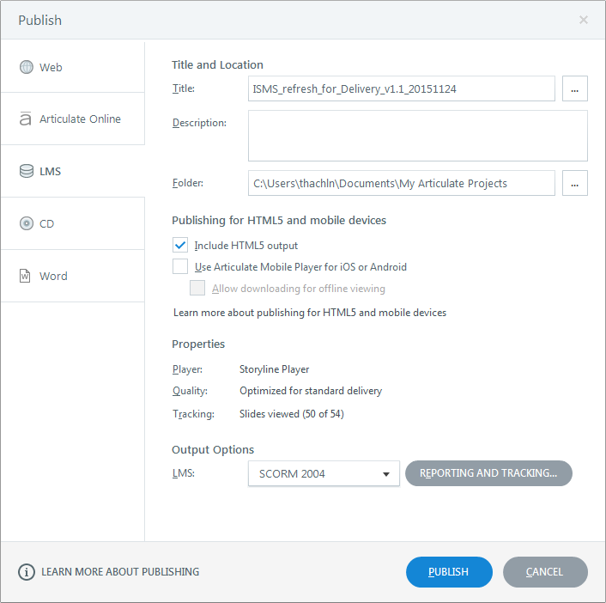

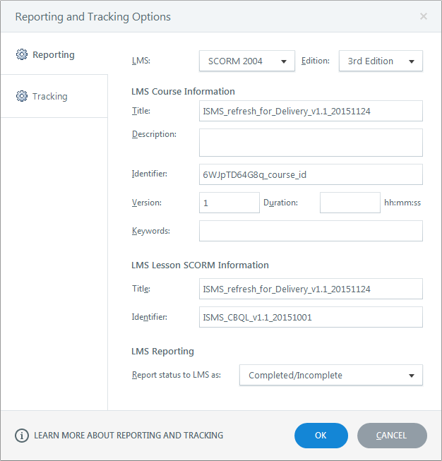

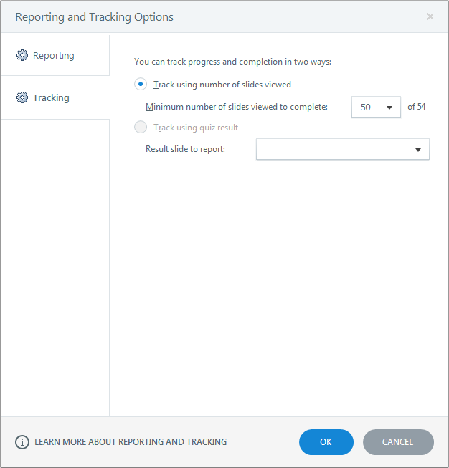

Xem kết quả

ShowLesson
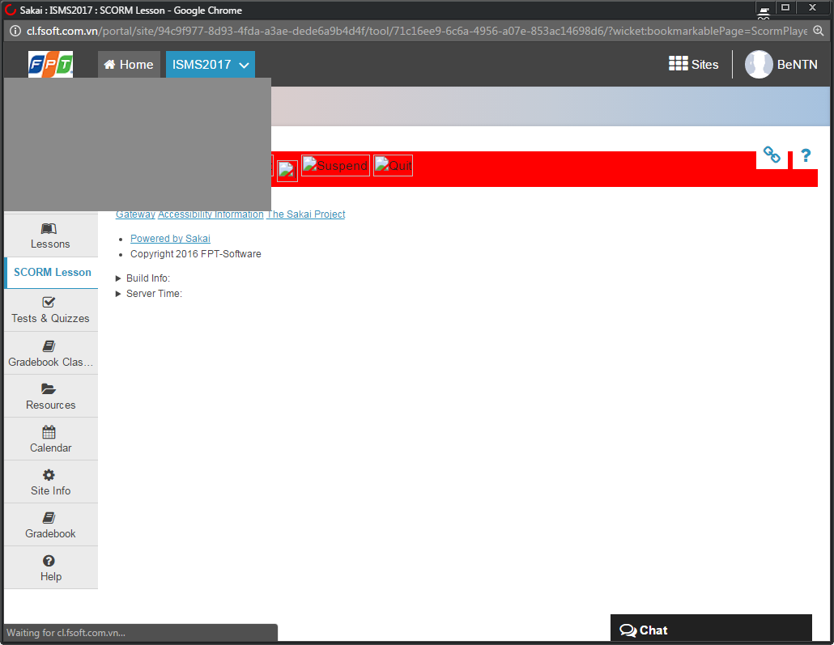

Phần này xem xét bỏ đi.

Màn hình này hiển thị trước khi bài giảng SCORM được hiện ra.
Trông rất kỳ.

